상품제안서
리복 3단완전자동 뉴트럴 암막 우양산+180g 코마사 면사타올 | 상품코드: S44675

 |  |  |  |  |  |  | 02-713-8555 | www.synergygift.co.kr
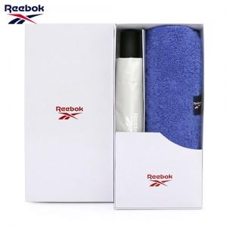

【상세/제작정보】 | <p><span style="font-size: 14pt;">※ 자수인쇄 디자인 난이도에 따라서 인쇄비 편차 발생 됩니다.</span></p><p>&nbsp;</p><p><span style="font-size: 14pt;">※ 타올 나염인쇄, 우산집 인쇄 희망시 별도 문의 바랍니다.</span></p>

【인쇄/포장옵션】 | 실크, 자수, 원단실크1도 / 포장불가능

【공급단가】 | 수량 | 30~ | 100~ | 300~ | 500~ | 1,000~
*VAT별도 | 단가 | 16,510원 | 15,620원 | 14,850원 | 14,470원 | 14,220원

【상품 URL】 | https://www.synergygift.co.kr:443/src/goods_detail.php?gdno=44675

